PROCESSO
 | DOCUMENTO DE ORIENTAÇÃO PARA FINALIZAÇÕES DE ACABAMENTO |  |  |  |  | DS140 REV00 03/06/2024

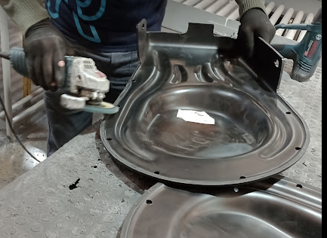
TIPO | TIPO DE DEFEITO | N° | POSSÍVEIS AÇÕES | N° | ILUSTRAÇÃO DA AÇÃO
1 -OPERAÇÃO | REBARBAR APÓS CORTE | 1 | Realizar lixamento com angular para alinhamento. | 1

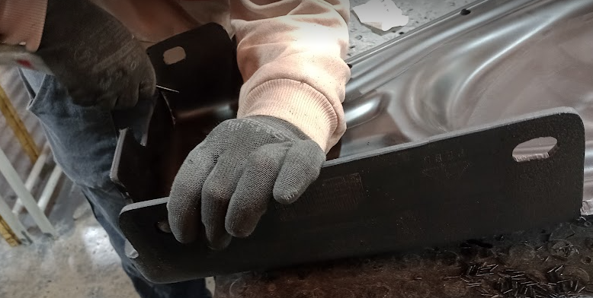
 |  | 2 | Rebarbar com lâmina. | 2

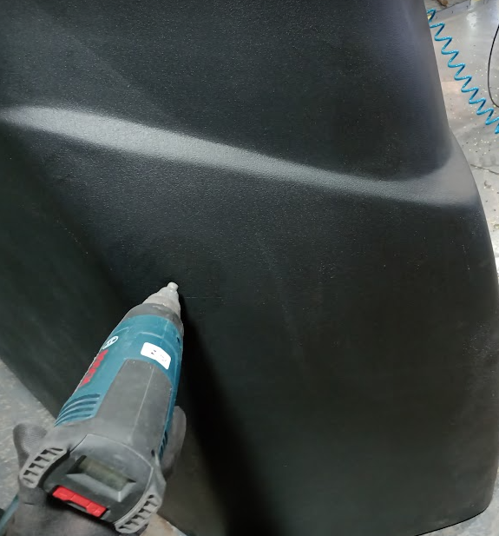
2 -OPERAÇÃO | 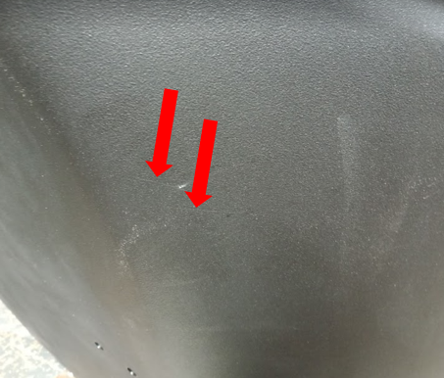 RISCOS EM SUPERFÍCIE TEXTURIZADA | 1 | Se riscos de espessura fina: aquecer a região com soprador térmico, e se for necessário quebrar o brilho, polir com scotch brite (com movimento de polimento horizontal). | 1

 |  | 2 | Se risco de espessura média à grossa: aquecer região com soprador térmico, e posteriormente criar têxtura com lixa 120. Se for necessário quebrar o brilho, polir com scotch brite (com movimento de polimento horizontal). | 2
 |  |  |  | 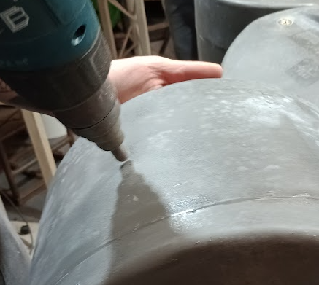 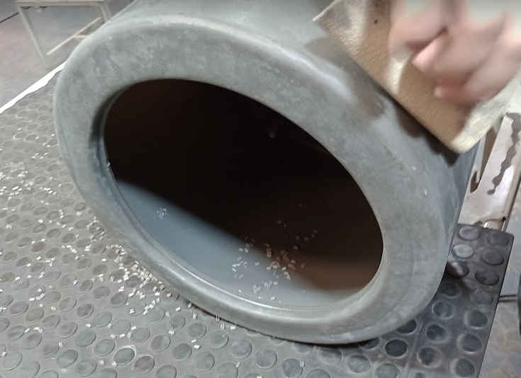

3 -OPERAÇÃO | 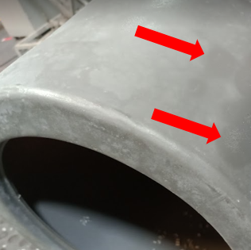 MANCHAS DE RETRABALHO | 1 | Quebrar brilho com scotch brite (com movimento de polimento horizontal). | 1

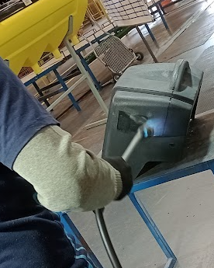
 |  | 1.1 | Se mesmo quebrando o brilho, houver mancha de retrabalho, deve-se flambar por completo a região externa da peça e, em seguida, quebrar o brilho utilizando scotch brite (com movimento de polimento horizontal). | 1.1
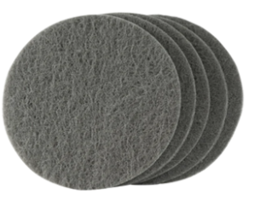

4 -OPERAÇÃO | 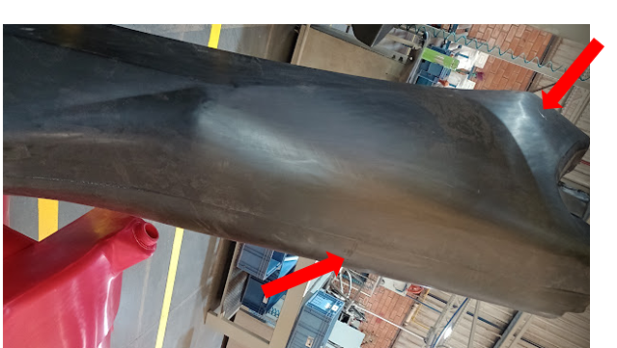 RISCOS EM SUPERFÍCIE LISA | 1 | Peças que devem ser abertas brilho: Lixar com angular, para eliminar o risco, em seguida deve-se remover marcas de lixadeira angular utilizando politriz. Por fim, realiza-se a flambagem completa da peça conforme DS05. | 1
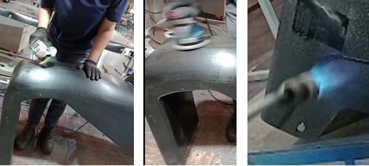

 |  | 2 | Peças que não devem ser abertas brilho: Lixar com angular, para eliminar o risco, em seguida, se for necessário deve-se remover marcas de lixadeira angular utilizando politriz. Por fim, realiza-se aquecimento com soprador térmico (quando houver necessidade de alinhar superfície), e posterirmente polir com scotch brite para eliminar brilho (com movimento de polimento horizontal).Há peças que se apresentarão em conformidade, sem ser necessário lixamentos, somente realizando-se aquecimento com soprador térmico ou flambador, e na sequência ser quebrado o brilho com scotch brite. | 2
 |  |  |  | 

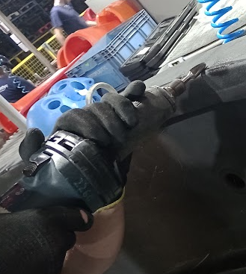
5-OPERAÇÃO | BOLHAS NA SUPERFÍCIE DA PEÇA OU EM LINHA DE FECHAMENTO | 1 | Pode ser rebarbado com retífica de rebarba para eliminar as bolhas que estão em linha de fechamento. Se mesmo rebarbando não ocorrer a eliminação das bolhas é necessário realizar soldagens, conforme item 2 abaixo. | 1

 |  |  | A soldagem pode ser realizada de acordo com os seguintes passos: 1° Passo: Aquecer região para fundir o material; 2° Passo: Alinhar com lâmina; 3°Passo: Se necessário ter enxerto para maior poça de material é necessário fundir filamentos de aparas do mesmo tipo de material da peça a ser soldada; 4° Passo: Resfriar região com ar pressurizado para solidificar; 5° Passo: Lixar região se for necessário para homogenizar superfície; 6° Passo: Se for necessário texturizar a superfície, deve-se aquecer a região com soprador térmico e alinhar superfície e na sequência resfriar a região com ar comprimido; 7° Passo: Se a soldagem ocorrer em linha de fechamento, é preciso recriar a linha de fechamento com rebarbadora.
 |  | 2 |  | 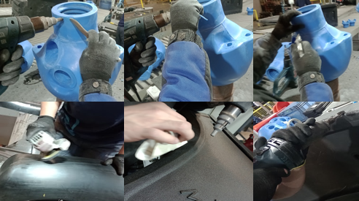 2

